观众预登记
2019 亚洲智慧创新物流大会及展览 专业买家团申请表
尊敬的观众，您好！ 欢迎贵司组团参观2019亚洲智慧创新物流大会及展览。为了能提供更优质的服务，请贵司团长填写以下信息并回传。审核通过后成为专业买家团即可享受组团福利。
组团尊享福利如下（5人及以上）： >专属通道直接入场，无需排队，并减免30元门票 >团员尊享礼包（观众指南、组团特别礼） >现场进行集体拍照留念 >优先预定参加同期会议活动 |  |  |  | 制造业、食品行业、电商、零售行业、餐饮行业组团尊享福利如下： >成团即享组团尊享福利 >团员可获得美味餐券 >增值商务配对服务 >10人及以上成团，可根据您的需求，为您制定专属参观路线，团长尊享礼，助您高效观展 >20人及以上成团，可额外获得展会会刊一本 >30人及以上成团，上海及周边地区可享大巴接送服务 |  |  | 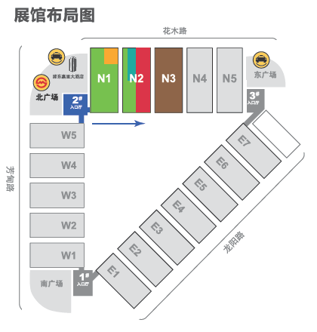 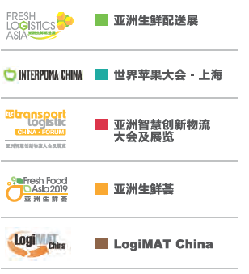
* 为了保证预登记成功，请勿填写相同的邮箱与手机号注册。请回传此表至：emily.liu@mm-sh.com
展会基本信息： >举办时间：2019年4月15-17日 >举办地点：上海新国际博览中心，N1-N2馆 >展会官网：www.fl-a.cn >同期举办：亚洲生鲜配送展 亚洲生鲜荟 世界苹果大会·上海 >主办单位：慕尼黑国际博览集团 慕尼黑展览（上海）有限公司
负责人 | 姓 | 名 | 称呼 | 公司 | 部门/职位 | 注册邮箱 | 国家 | 省份 | 城市 | 国家号 | 区号 | 电话 | 分机 | 手机
eg： | 贺 | 俊杰 | 先生 | 亚洲物流双年展 | 项目经理 | karen.zhou@mm-sh.com | China 中国 | 上海 | 上海 | +86 | 21 | 20205500 | 823 | 18116141213
团长

